Hoja1
2024-04-23

LA PAZ 28 - HAEDO 4460-2005
BUENOS AIRES luquearti@gmail.com
____________________________________________________________________________________
"SOPORTE tipo U”
“Hierro ZINCADO”
“de CHAPA ESTAMPADO”

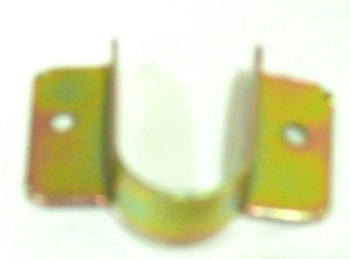

COD. | DESCRIPCION | PRECIO
S-140 | Soporte LATERAL "U" 5/8 HºZinc. p/placard | $ 94.30
S-141 | Soporte LATERAL "U" 3/4 HºZinc. p/placard | $ 94.30
S-142 | Soporte LATERAL "U" 1 HºZinc. p/placard | $ 94.30

ENVASE X 25 UNIDADES

N

